ゲームレイアウト
バグ取りスイマー_仕様書_ゲーム

仕様書：ゲームレイアウト

トップページ
 | ゲームレイアウト
ゲームリソース

ゲームレイアウト
 | ゲーム開始時
ゲーム演出_ チュートリアル

ゲーム演出_ ゲーム終了 | リソースリスト |  | シーンの説明

ゲーム演出_ ポーズ画面 | 種類 | 使用リソース | ゲーム開始時、画面が徐々に明るくなる。時間は2秒程
 | 2D | プレイヤー
 |  | コード_四角形
 |  | コード_円 | レイアウトのイメージ
 |  | スタートノード
１９２０
 |  | ゴールノード | 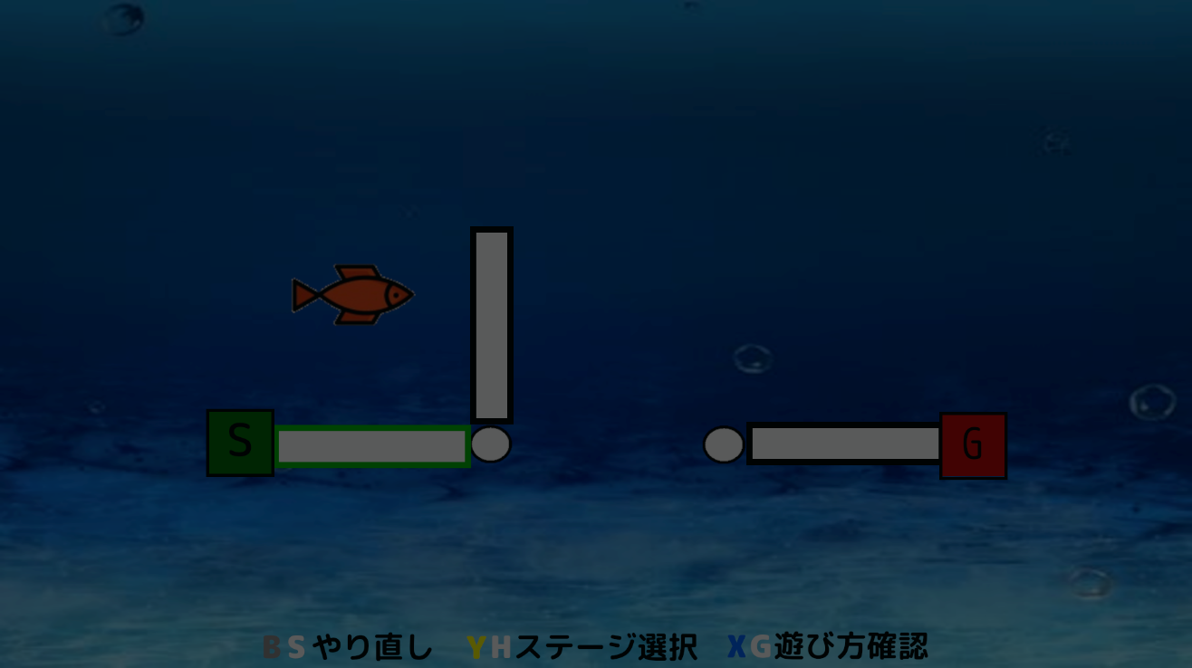
 |  | やり直しのロゴ
 |  | ステージ選択のロゴ
 |  | 遊び方確認のロゴ
 |  | メインシーンの背景
 |  | フェード用の画像

 | SE

１０８０

 | BGM | メインシーン

３７０
４２０
２８０
５０
５０
３３０
４２０

８０

 | ゲームプレイ中

 | リソースリスト |  | シーンの説明

 | 種類 | 使用リソース | ゲーム本編。システムUI(やり直し・ステージ選択・遊び方確認)以外はレイアウトの配置は自由
 | 2D | プレイヤー
 |  | コード_四角形
 |  | コード_円 | レイアウトのイメージ
 |  | スタートノード
１９２０
 |  | ゴールノード | 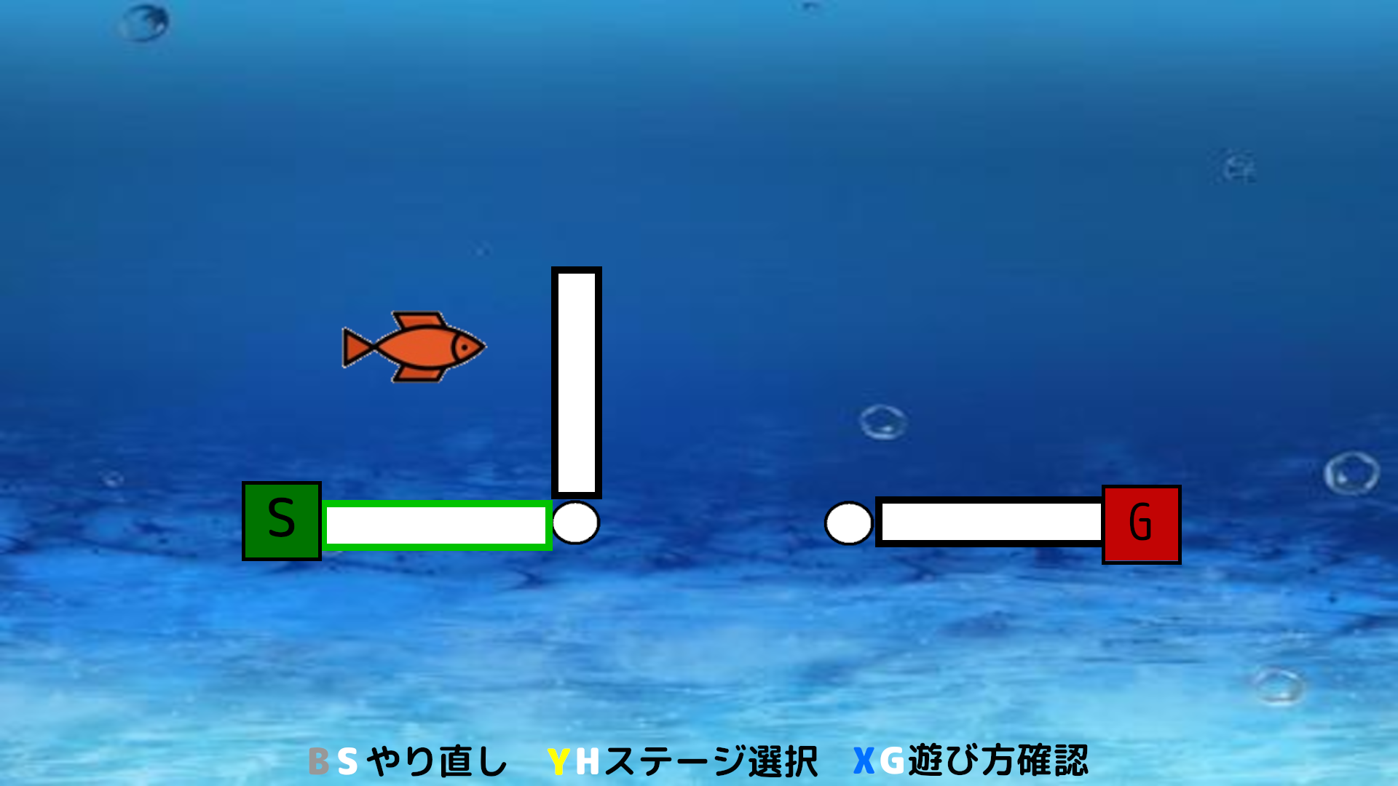
 |  | やり直しのロゴ
 |  | ステージ選択のロゴ
 |  | 遊び方確認のロゴ
 |  | メインシーンの背景

 | SE
１０８０

 | BGM | メインシーン

３７０
４２０
２８０
５０
５０
３３０
４２０

８０

 | ポーズ画面

 | リソースリスト |  | シーンの説明

 | 種類 | 使用リソース | ゲームプレイ中の画面からSTARTボタンを押すとポーズ画面に遷移される。
 | 2D | プレイヤー
 |  | コード_四角形
 |  | コード_円 | レイアウトのイメージ
 |  | スタートノード
１９２０
 |  | ゴールノード | 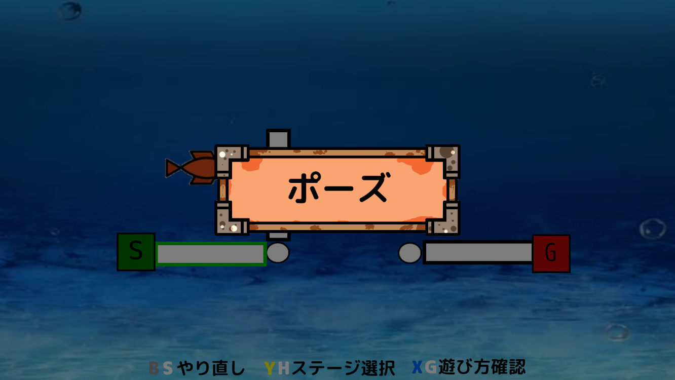
 |  | やり直しのロゴ
 |  | ステージ選択のロゴ
 |  | 遊び方確認のロゴ
 |  | メインシーンの背景
 |  | ポーズのロゴ
４１０
７００
６１０

１０８０
２６０
 | SE | ポーズ画面を開く音
 |  | ポーズ画面を閉じる音

 | BGM | メインシーン
６１０
４１０

 | ステージクリア

 | リソースリスト |  | シーンの説明

 | 種類 | 使用リソース | プレイヤーがバグ虫ほ捕食した時、ステージクリアとなる画面。 ここから他のステージを選べたりもう一度遊ぶ事が可能。
 | 2D | プレイヤー
 |  | コード_四角形
 |  | コード_円 | レイアウトのイメージ
 |  | スタートノード
 |  | ゴールノード | 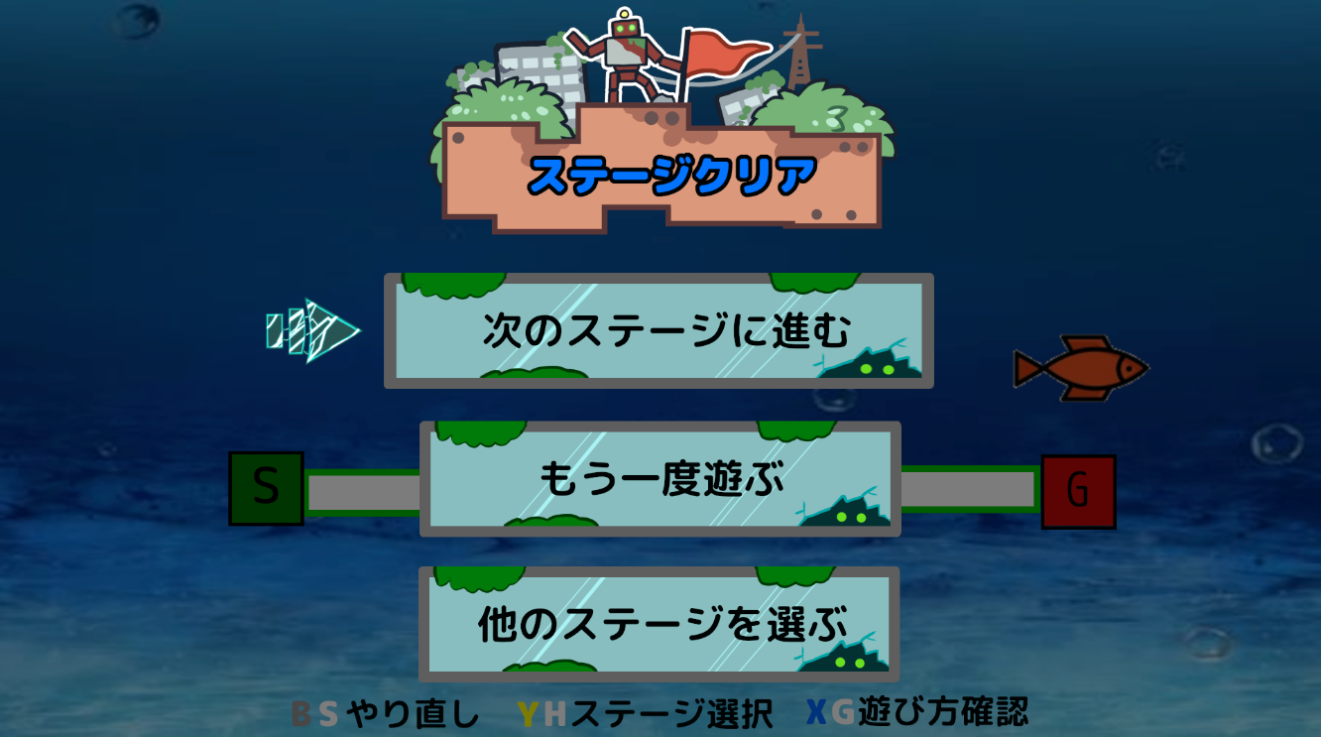
１９２０
 |  | やり直しのロゴ
 |  | ステージ選択のロゴ
 |  | 遊び方確認のロゴ
 |  | メインシーンの背景
 |  | ステージクリアのロゴ
６１０
３５０
 |  | 次のステージを遊ぶのロゴ
 |  | もう一度遊ぶのロゴ
７００
 |  | 他のステージを遊ぶのロゴ
５０
６１０
 |  | 矢印のアイコン

１００
１７０
１０８０
１５０
８００
５０
５６０
 | SE | セレクトスクロール音
 |  | 決定音

５０

１７０
 | BGM | メインシーン
６１０
８０
７００
６１０

 | ゲームクリア (つぎのステージ無し)

 | リソースリスト |  | シーンの説明

 | 種類 | 使用リソース | 最終ステージをプレイして、次に遊ぶステージがない場合のレイアウト ここから他のステージを選べたりもう一度遊ぶ事が可能。
 | 2D | プレイヤー
 |  | コード_四角形
 |  | コード_円 | レイアウトのイメージ
 |  | スタートノード
１９２０
 |  | ゴールノード | 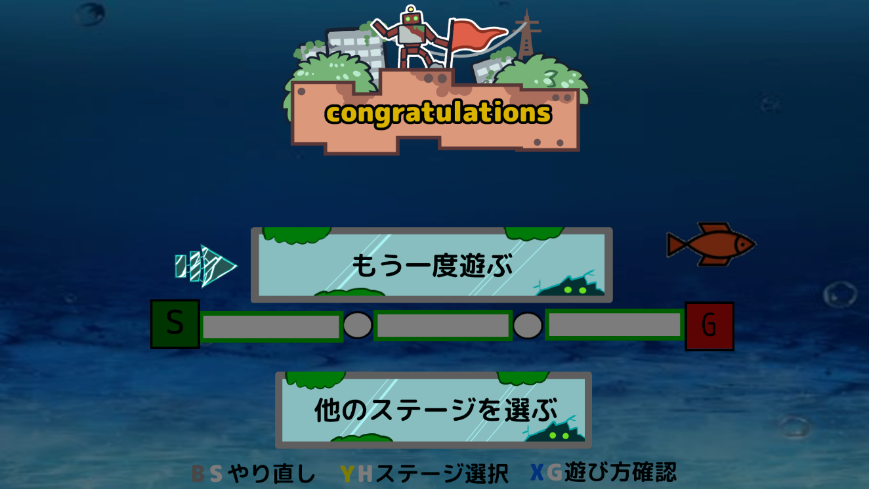
 |  | やり直しのロゴ
 |  | ステージ選択のロゴ
 |  | 遊び方確認のロゴ
 |  | メインシーンの背景
６１０
３５０
 |  | 最終ステージクリアロゴ
 |  | もう一度遊ぶのロゴ
 |  | 他のステージを遊ぶのロゴ
７００
６１０
 |  | 矢印のアイコン
２００
５６０

１０８０
１００
１７０
１５０
８００
 | SE | セレクトスクロール音
 |  | 決定音
２００

１７０
 | BGM | メインシーン
９０
７００

 | ステージクリア後：各項目選択後のフェードアウト(クリア後も含む)

 | リソースリスト |  | シーンの説明

 | 種類 | 使用リソース | 「もう一度遊ぶ」・「他のステージを選ぶ」・「次のステージを選ぶ」のいずれかを選択した時に画面が暗くなる 時間は2秒程
 | 2D | プレイヤー
 |  | コード_四角形
 |  | コード_円 | レイアウトのイメージ
 |  | スタートノード
 |  | ゴールノード | 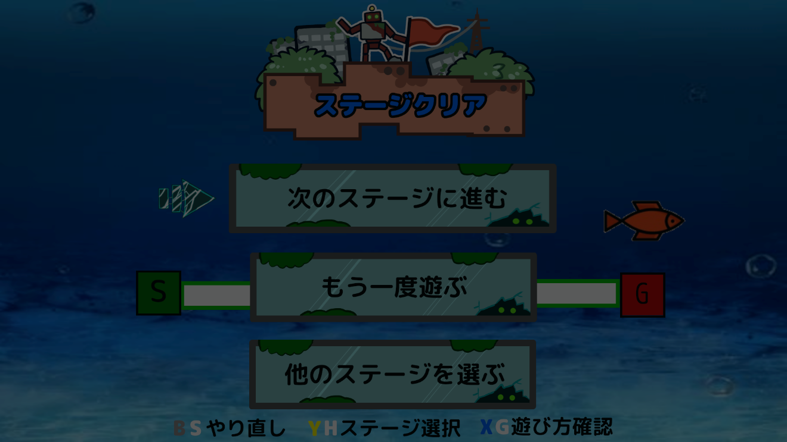
１９２０
 |  | やり直しのロゴ
 |  | ステージ選択のロゴ
 |  | 遊び方確認のロゴ
 |  | メインシーンの背景
６１０
 |  | ステージクリアのロゴ
３５０
 |  | 次のステージを遊ぶのロゴ
 |  | もう一度遊ぶのロゴ
７００
６１０
 |  | 他のステージを遊ぶのロゴ
５０
 |  | 矢印のアイコン
 |  | フェード用の画像
１００
１７０
１０８０
１５０
８００
５０
５６０
 | SE | セレクトスクロール音
 |  | 決定音

５０

１７０
 | BGM | メインシーン
６１０
８０
７００
６１０

 | 遊び方の確認：ページ①

 | リソースリスト |  | シーンの説明

 | 種類 | 使用リソース
 | 2D

 |  |  | レイアウトのイメージ

 | 3D

 | SE

 | BGM

 | 遊び方の確認：ページ②

 | リソースリスト |  | シーンの説明

 | 種類 | 使用リソース
 | 2D

 |  |  | レイアウトのイメージ

 | 3D

 | SE

 | BGM

 | 遊び方の確認：ページ③

 | リソースリスト |  | シーンの説明

 | 種類 | 使用リソース
 | 2D

 |  |  | レイアウトのイメージ

 | 3D

 | SE

 | BGM

 | 遊び方の確認：ページ④

 | リソースリスト |  | シーンの説明

 | 種類 | 使用リソース
 | 2D

 |  |  | レイアウトのイメージ

 | 3D

 | SE

 | BGM

